Tạo chỉ thị xuất(SPOT00251)
Tạo Chỉ Thị Xuất
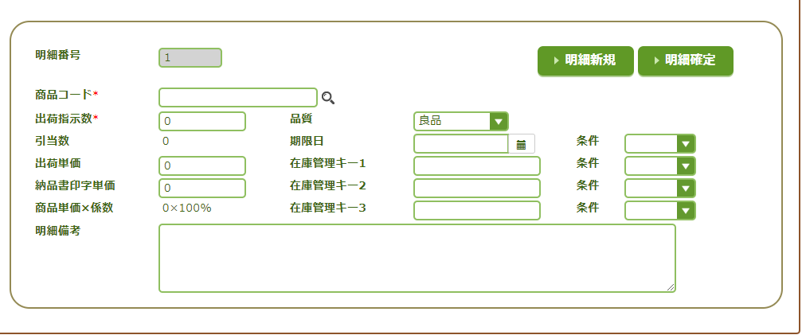
1
2
 | Chức Năng
 | 1 | Làm mới
 | 2 | Thêm sản phẩm

1
2
8
 | Trường
 | 1 | Mã sản phẩm
 | 2 | Sô lương xuất
3
9
13
 | 3 | Sô lần phân bổ
4
10
14
 | 4 | Đơn giá vận chuyển
 | 5 | Đơn giá in phiếu xuất kho
5
11
15
 | 6 | Đơn gia sản phẩm x hệ số
6
12
16
 | 7 | Nhận xét
7
 | 8 | Chất lượng sản phẩm
 | 9 | Lot 1
 | 10 | Lot 2
 | 11 | Lot 3
 | 12 | Điều kiện
 | 13 | Điều kiện
 | 14 | Điều kiện
 | 15 | Điều kiện
 | 16 | Điều kiện
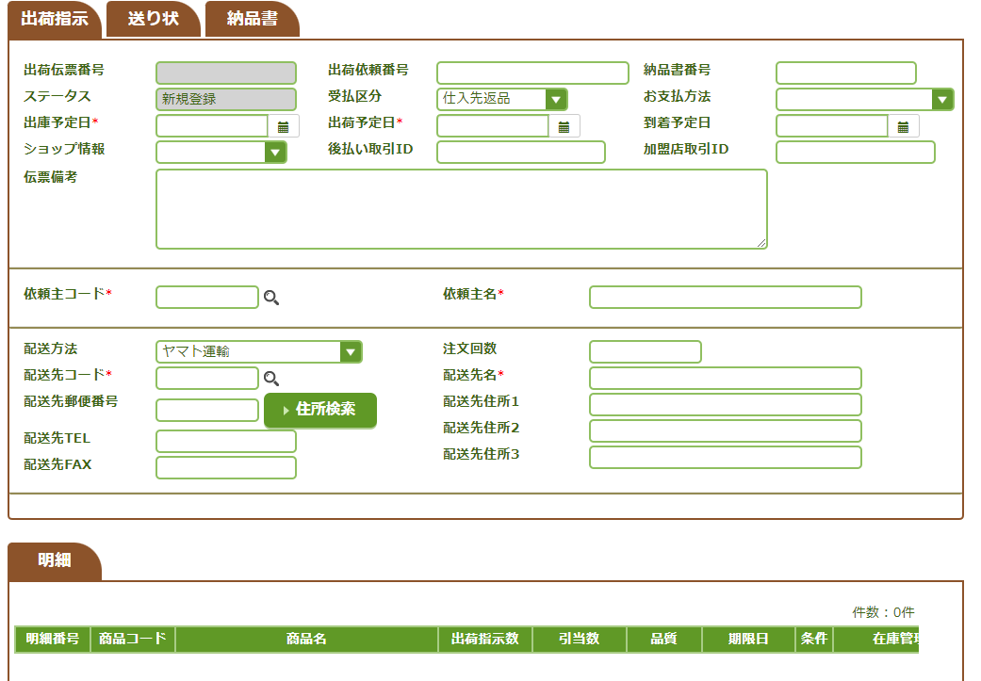

1
6
10
2
7
11
 | Trường
 | 1 | Số OD
 | 2 | Trạng thái đơn hàng
8
12
 | 3 | Dự kiến ngày giao hàng
3
 | 4 | Thông tin cửa hàng
4
9
13
 | 5 | Phiếu nhận xét
5
 | 6 | Số thứ tự lô hàng | X
 | 7 | Danh mục nhận thanh toán
 | 8 | Ngày dự định giao hàng
 | 9 | ID giao trả chậm | X
 | 10 | Số phiếu giao hàng | X
 | 11 | Phương thức thánh toán
 | 12 | Ngày dự kiên hàng đến
14
15
 | 13 | ID giao dịch người bán | X
 | 14 | Mã khách hàng
21
 | 15 | Tên Khách Hàng
16
 | 16 | Phương Thức Vận Chuyển
17
1
22
 | 17 | Mã Vận chuyển
23
 | 18 | Mã bưu điện
18
 | 19 | Số điện thoại
19
24
 | 20 | Số FAX
25
 | 21 | Số lượng đơn hàng
20
 | 22 | Tên vận chuyển
 | 23 | Địa chỉ giao hàng 1
 | 24 | Địa chỉ giao hàng 2
 | 25 | Địa chỉ giao hàng 3

 | Chức Năng
 | 1 | Check Mã Bưu điện

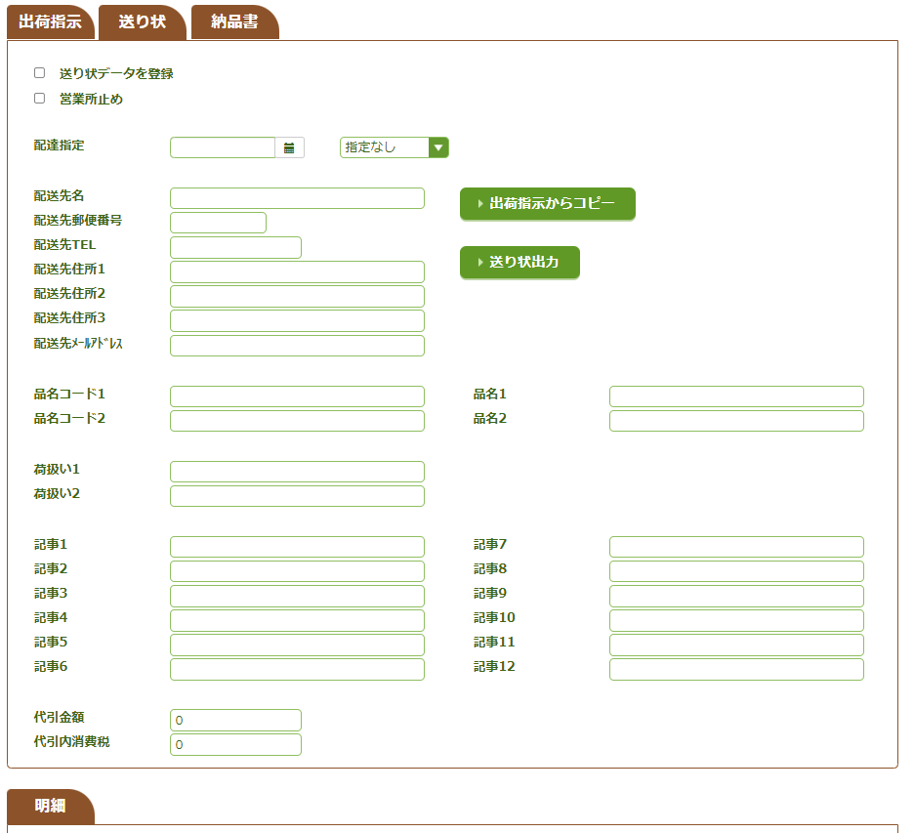

1
2
 | Chức Năng
 | 1 | Sao chép hướng dẫ vận chuyển
 | 2 | Đầu ra hóa đơn
3
4
5
1
 | Trường
 | 1 | Đăng ký dữ liệu hóa đơn
 | 2 | dừng văn phòng
6
 | 3 | ngày chỉ định giao nhận
7
2
 | 4 | giờ chỉ định giao hàng
8
 | 5 | Tên vận chuyển
9
 | 6 | Mã bưu điện
10
 | 7 | Số điện thoại
 | 8 | Địa chỉ giao hàng 1
11
 | 9 | Địa chỉ giao hàng 2
 | 10 | Địa chỉ giao hàng 3
12
24
 | 11 | Địa chỉ giao hàng
25
 | 12 | Mã sản phẩm 1
13
 | 13 | Mã sản phẩm 2
 | 14 | Bóc xếp hàng hóa 1
14
 | 15 | Bóc xếp hàng hóa 2
15
 | 16 | Điều 1
 | 17 | Điều 2
16
26
 | 18 | Điều 3
17
27
 | 19 | Điều 4
 | 20 | Điều 5
18
28
 | 21 | Điều 6
19
29
 | 22 | Tiền mặt khi giao hàng
20
30
 | 23 | Tiền mặt Khi tính thuế
 | 24 | Tên sản phẩm 1
21
31
 | 25 | Tên sản phẩm 2
 | 26 | Điều 7
22
 | 27 | Điều 8
23
 | 28 | Điều 9
 | 29 | Điều 10
 | 30 | Điều 11
 | 31 | Điều 12

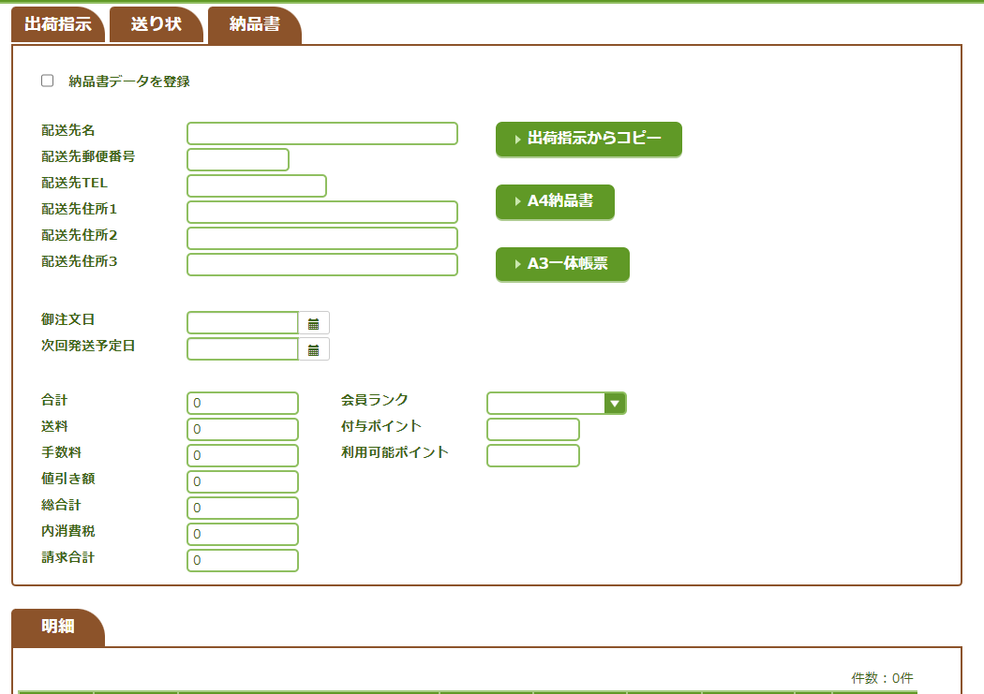
 | Chức Năng
 | 1 | Sao chép hướng dẫn vận chuyển
 | 2 | Bản kê A4
1
 | 3 | Mâu tích hợp A3
1
2
3
 | Trường
 | 1 | Đăng ký dữ liệu ghi chú giao hàng
 | 2 | Tên vận chuyển
4
2
 | 3 | Mã bưu điện
5
 | 4 | Số điện thoại giao hàng
 | 5 | Địa chỉ giao hàng 1
6
3
 | 6 | Địa chỉ giao hàng 2
7
 | 7 | Địa chỉ giao hàng 3
 | 8 | Ngày đặt hàng
 | 9 | Ngày vận chuyển tiêp theo
8
 | 10 | Tổng cộng
 | 11 | Bưu phí
9
 | 12 | Nhiệm vụ
 | 13 | Số tiền chiếu khấu
 | 14 | Tổng cộng
10
17
 | 15 | Thuế tiêu dùng
11
18
 | 16 | Tổng thanh toán
 | 17 | Thư hàng thành viên
12
19
 | 18 | Cấp điểm
13
 | 19 | Điểm sẳn có

14
15
16

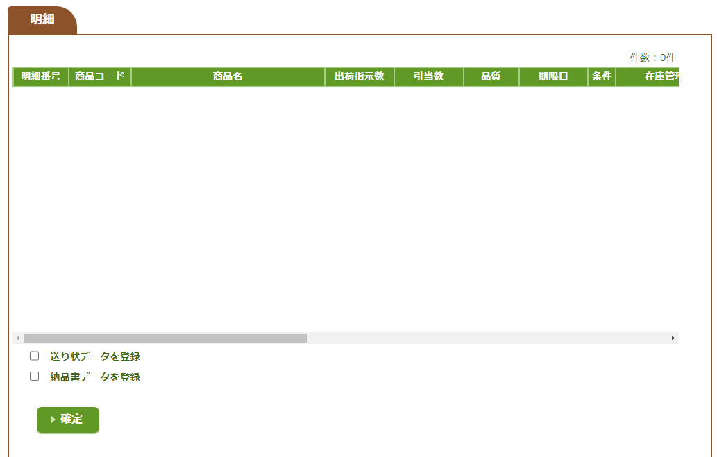

 | Chức Năng |  | 1. Tạo số OD(// get soordno)
 | 1 | Tạo chỉ thị xuất | 2. Đăng ký bảng // Insert TOT010_STS
 |  |  | 3. Đăng ký bảng // Insert TOT020_ORDHED
 |  |  | 4. Đăng ký bảng // Insert TOT030_EXPHED
 |  |  | 5. Đăng ký bảng //// Insert TOT090_INVINFO Nếu chọn đăng ký hóa đơn
 | Trường |  | 6. Đăng ký bảng // Insert TOT120_BILLINFO
 | 1 | Đăng ký dữ liệu hóa đơn
 | 2 | Đăng ký dữ liệu hóa đơn

Check địa chỉ (SPOT92101)
Check Địa chỉ
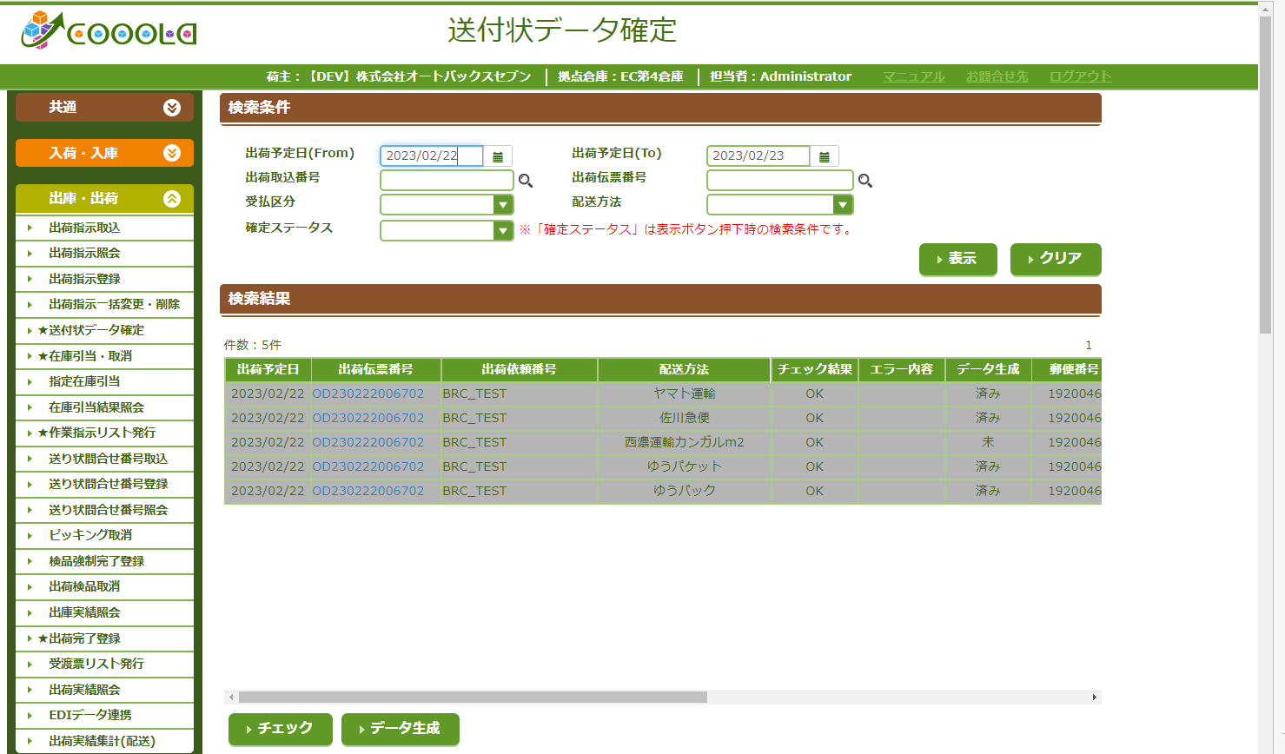
 | Chức Năng
 | 1 | Tìm kiếm đơn hàng xuất
 | 2 | Làm mới
 | 3 | Check Địa chỉ
 | 4 | Insert EDI

1
2
3
4
5
6
 | Trường Search
 | 1 | Từ ngày
 | 2 | Đến ngày
1
2
 | 3 | số chup lô hàng
7
 | 4 | Số OD
 | 5 | Danh mục nhận / thanh toán
 | 6 | Phương thức vận chuyển
 | 7 | Trạng thái đã xác nhận

3
4

Phân chia (SPOT00611 )
Phân chia

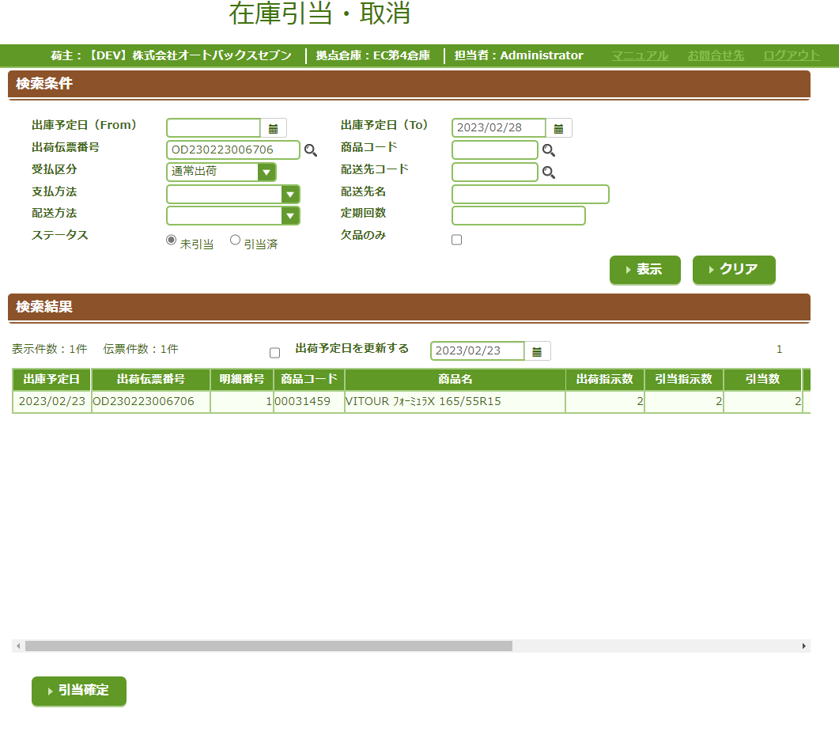
 | Chức Năng
 | 1 | Tìm kiếm
 | 2 | Làm mới
 | 3 | Phân chia

1
2
3
4
5
6
7
8
 | Trường Search
 | 1 | Từ ngày
 | 2 | Đên ngày
9
10
 | 3 | Số OD
 | 4 | Mã sản phẩm
11
12
1
2
 | 5 | Danh mục nhân / thanh toán
 | 6 | Mã vận chuyển
 | 7 | Phương thức thanh toán
 | 8 | Tên vận chuyển
 | 9 | Phương pháp vận chuyển
 | 10 | Thời gian định kỳ
 | 11 | Trạng thái
 | 12 | Chỉ thiếu mục

3

Xuất số PL(SPOT01101 )
Xuât Số PL
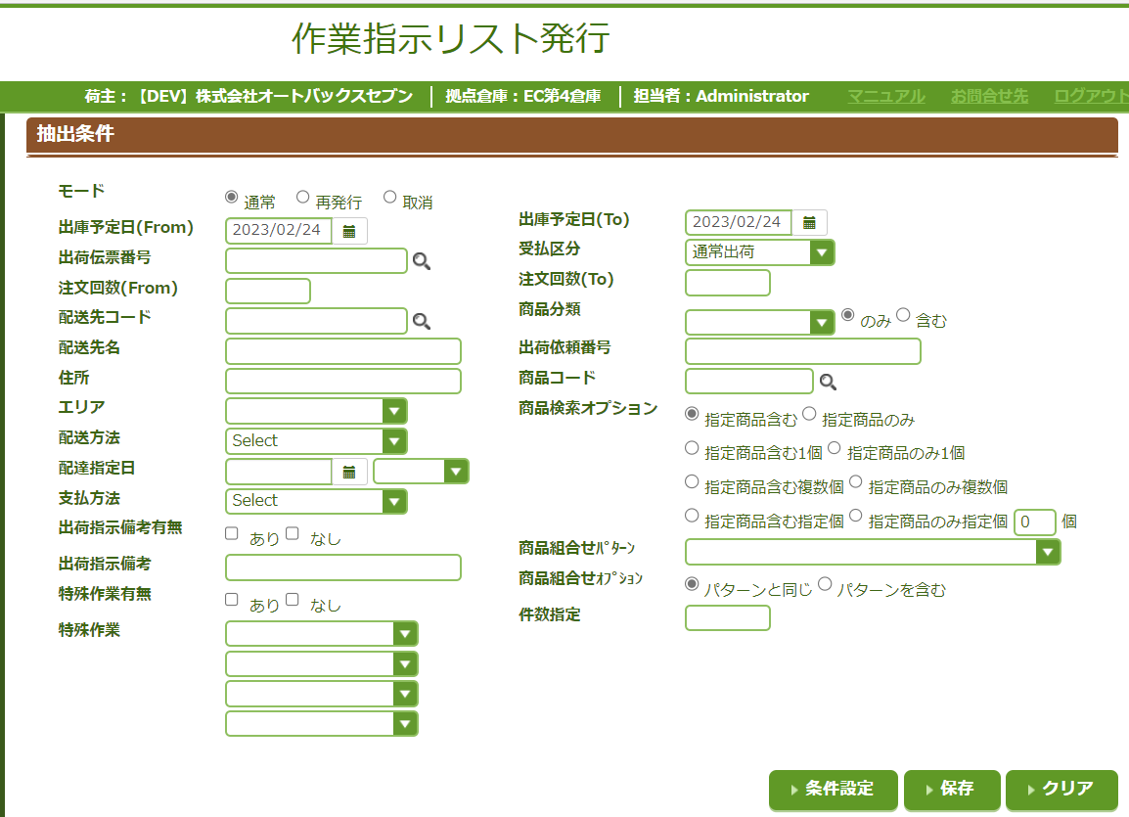

Nhập Số OD
Danh Mục Nhận / Thanh Toán

1
2
3

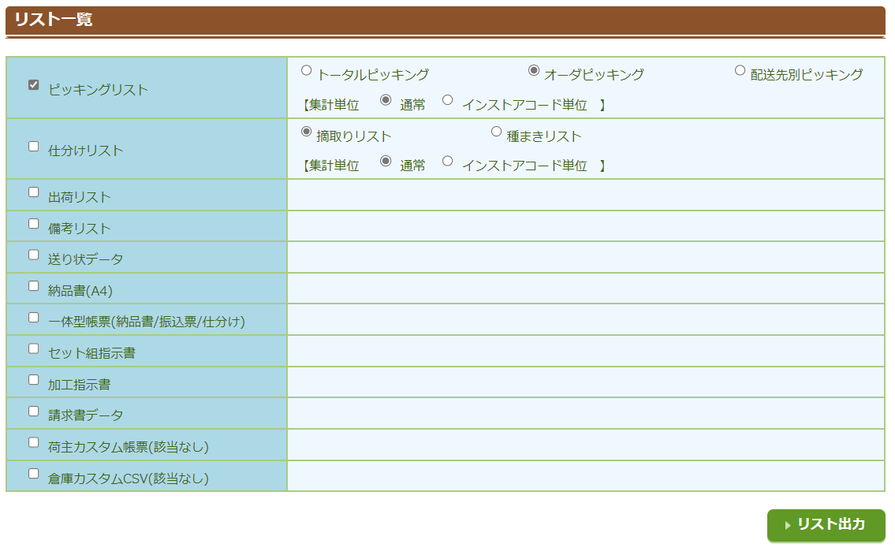
Tổng chọn
Chọn đơn hàng
 | Chức năng
 | 1 | Kiểm tra điều kiện
 | 2 | Giử
 | 3 | Làm mới
 | 4 | Xuất số PL theo điều kiện

4

Pick (Handy)
Pick Hàng (HT)

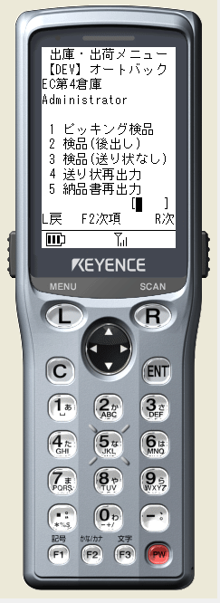
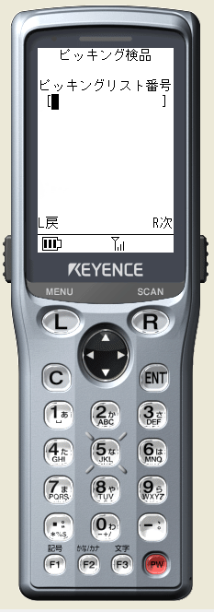
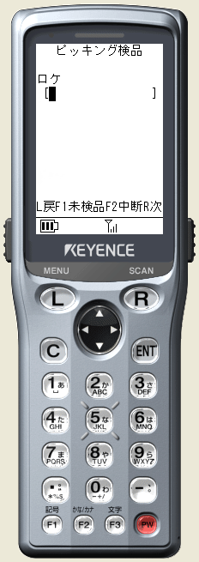
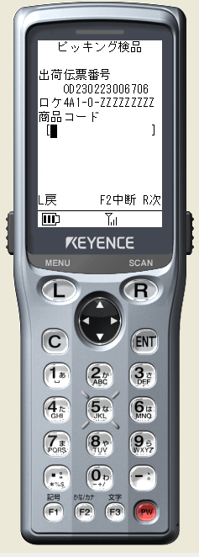
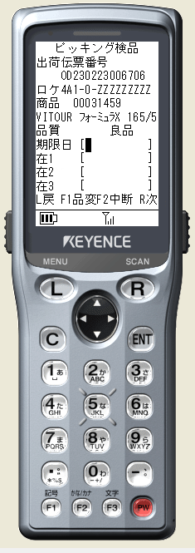
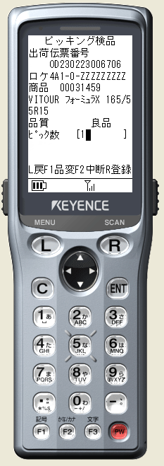
 |  |  | 1. Quet Vị trí | 1. Quét Mã sản phẩm | 1. Nhấn R để chuyển đến màn hình quét sản phẩm tiếp theo
 |  | 1. Quét Số PL | Nếu tồn tại thì chuyển đến màn hình quét sản phẩm | Nếu không lỗi chuyển qua màn hình nhập lót. Thay đổi CLSP | 2. Nhấn L để Quay lại màn hình trước đó | 1. Quét xong. nếu còn sản phẩm thì chuyển về màn hình quét Mã sản phẩm tiếp theo. Nếu hết sản phẩm chuyển về màn hình quét số PL
 | Nhập 1 => Nhấn R để chuyển vào màn hình Pick hàng | Nếu tồn tại Chuyển đến màn hình Quét vị trí | 2. Nhấn L để quay lại màn hình trước đó |  | 3. Nhấn F1 để thay đổi CLSP | 2. Nhấn L để quay về màn hình trước đó
 | Nhấn L để quay lại màn hình trước đó |  | 3. Nhấn F1. |  | 4. Nhấn R để kiểm tra Input | 3. Nhấn F1
 |  | 2. Nhấn L để quay lại màn hình trước đó | 4. Nhấn F2 |  |  | 4. Nhấn F2
 |  |  | 5. Nhân R kiểm tra vị trí trên ô input nếu tồn tại chuyển đên màn hình quet sản phẩm |  |  | 5. Nhấn R. kiểm tra input

Kiểm (handy)
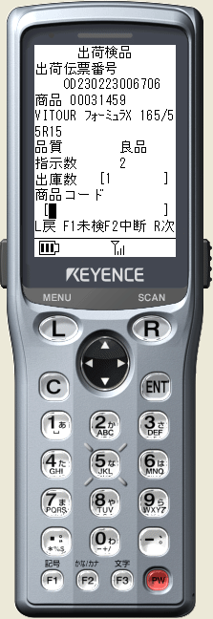
Kiểm Hàng (Ht)

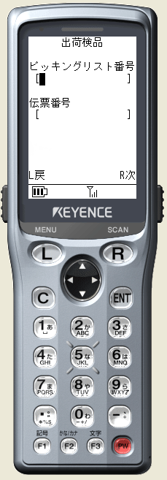
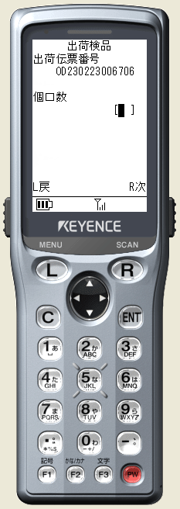
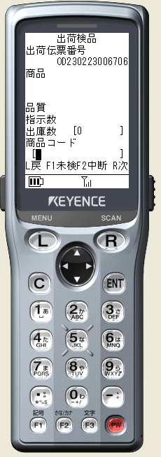
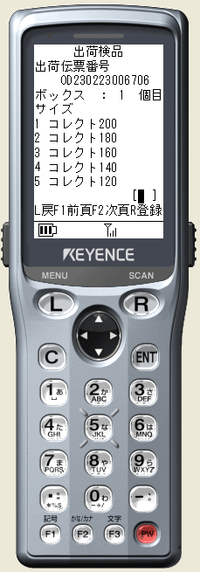
 |  |  | 1. Quét Mã sản phẩm | 1. Nhập số Box . Nhấn R để chuyên đên màn hình tiếp theo
 | 1. Nhập 2, Nhấn R để đến màn hình kiểm hàng | 1. Quet Số PL | 2. Nhấn L để quay lại màn hình trước đó | 2. Nhấn L để quay lại màn hình trước đó | 1. Chon độ lớn của Box. Nhấn R để hoàn thành việc Kiểm hàng
 | 2. Nhấn L Quay lại màn hình trước đó | Nếu tồn tại => Tiếp tục Quét Số OD | 3. Nhấn F1 để xem danh sách sản phẩm |  | 2. Nhấn L để quay lại màn hình trước đó
 |  | 2. Quét số OD | 4. Nhấn R để chuyển đển màn hình tiếp theo |  | 3. Nhấn F1, F2 để chuyển trang
 |  | Nếu tồn tại chuyển đến màn hình Quét Mã sản phẩm

 |  | 3. Nhấn R để kiểm tra input

 |  | 4. Nhấn L để quay lại màn hình trước đó

Hoàn thành xuât hàng(SPOT02201)
Hoàn Thành Xuất Hàng PC

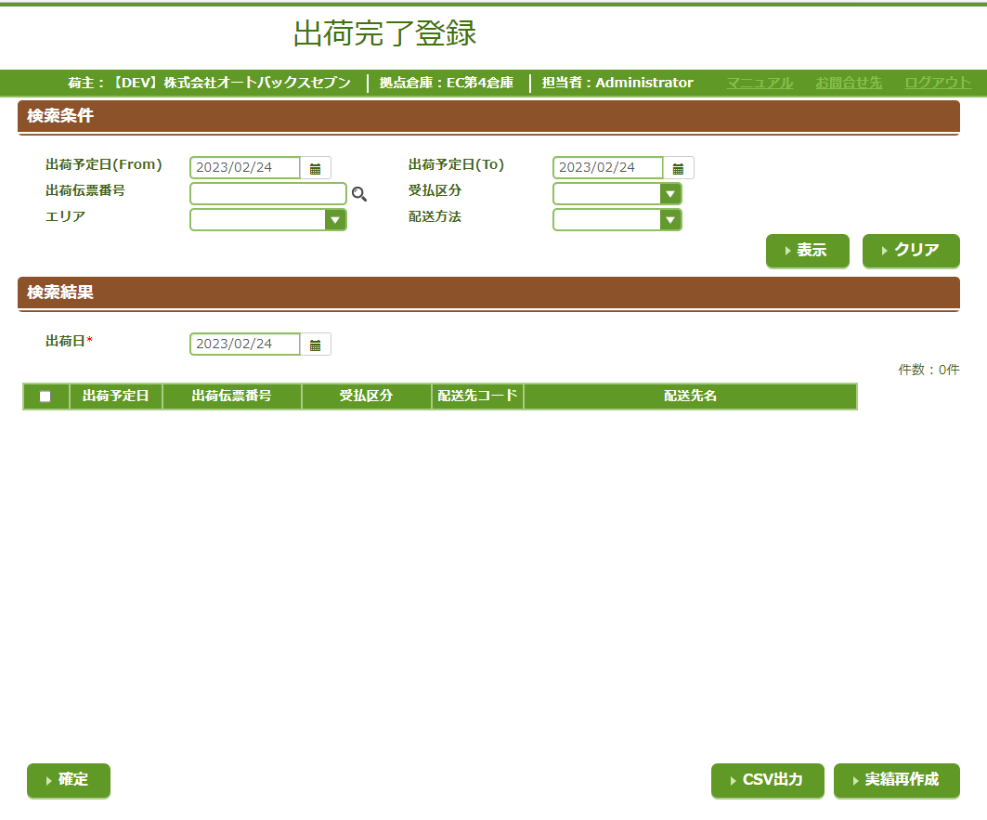
 | Chưc Năng
 | 1 | Tìm kiếm
 | 2 | Làm Mới
 | 3 | Hoàn Thành Xuất Hàng
 | 4 | Xuất CSV
 | 5 | Xây dựng lại thành tích

1
2

3
4
5

